Водяные розетки и гидранты
№ | Фотография | Артикул | Товар | Розничная цена USD | Новая цена(скидка) | Скидка
1 | 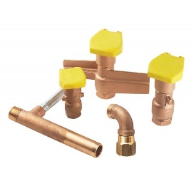 | 00001018 | Ключ Hunter для металлической водяной розетки НК33 | 95.04 | 95.04
2 | 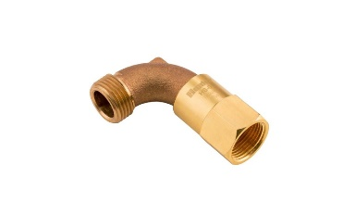 | 00001334 | Шарнирное соединение Hunter HS-O для подключения шланга к ключу водяной розетки Н3/4 х В1/2 | 148.50 | 148.5
3 |  | 00000846 | Водяная розетка Hunter HQ33DRC | 170.28 | 170.28
4 |  | 00000845 | Водяная розетка Hunter HQ3RC | 142.56 | 142.56

Гибкое соединительное колено SJ
№ | Фотография | Артикул | Товар | Розничная цена USD | Новая цена(скидка) | Скидка
1 | 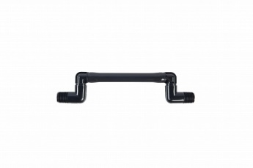 | 00000094 | Соединительное колено Hunter SJ-506 | 5.10 | 5.1
2 |  | 00000098 | Соединительное колено Hunter SJ-512 | 6.12 | 6.12
3 |  | 00000096 | Соединительное колено Hunter SJ-706 | 5.62 | 5.62
4 |  | 00026894 | Соединительное колено Hunter SJ-7506 | 5.82 | 5.82
5 |  | 00000099 | Соединительное колено Hunter SJ-7512 | 6.43 | 6.43
6 |  | 00000100 | Соединительное колено Hunter SJ-712 | 6.43 | 6.43

Дистанционное управление
№ | Фотография | Артикул | Товар | Розничная цена USD | Новая цена(скидка) | Скидка
1 | 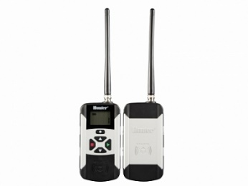 | 00004963 | Комплект Hunter ROAMXL-KIT : передатчик, приемник | 1,814.40 | 1814.4
2 | 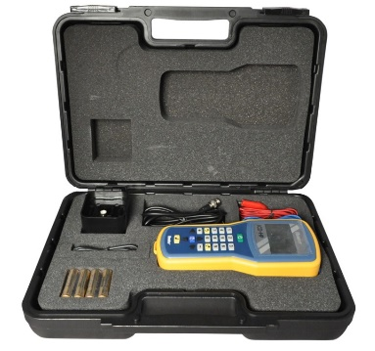 | 00003061 | Ручной программатор Hunter ICDHP для декодоров ICD и DUAL | 2,457.60 | 2457.6
3 | 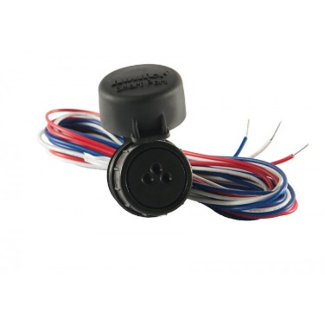 | 00002629 | Комплект Hunter ROAM-KIT | 576.00 | 576

